Start
Hier Klicken zum downloaden der aktuellen Toolbox aus dem Netz (Eventuell müssen Sie diese offene Excel Datei unter einem geänderten Namen abspeichern)
Hier Klicken um zukünftig, beim Erscheinen eines wichtigen Updates für die Toolbox, eine Mail zu erhalten
Abschnitte im Projekt
DMAIC
Toolbox
Version: 2018112601
roland.schnurr@sixsigmablackbelt.de
Um die Toolbox noch besser zu machen, benötige ich Ihre Hilfe.
Was fehlt Ihnen noch in der Toolbox? Welche sonstigen Vorlagen benutzen Sie noch?
Schreiben Sie bitte an roland.schnurr@sixsigmablackbelt.de Vielen Dank.
www.sixsigmblackbelt.de

Topic | Website Link (Erklärungen und eventuell Vorlage in Excel, Powerpoint, Word, etc.) | Excel Vorlage auf der Homepage | Link zur Excel Vorlage in der toolbox | Define | D_Projektbeschreibung
 |  |  |  |  | D_Projektplan
ToDo Liste | https://www.sixsigmablackbelt.de/to-do-liste-excel-projektplan/ | x | ja |  | D_ToDo Liste
Boxplot Diagramm | https://www.sixsigmablackbelt.de/boxplot/ | x | ja |  | D_SIPOC
Ishikawa Diagramm | https://www.sixsigmablackbelt.de/ishikawa-diagramm/ | x | ja
Pareto Diagramm | https://www.sixsigmablackbelt.de/pareto-diagramm-excel/ | x
Histogramm | https://www.sixsigmablackbelt.de/excel-histogramm-erstellen/ | x | ja | Measure
Spaghetti Diagramm | https://www.sixsigmablackbelt.de/spaghetti-diagramm/ | x | ja |  | Messsystemanalyse MSA1
Wasserfall Diagramm | https://www.sixsigmablackbelt.de/wasserfall-diagramm-waterfall-chart/ | x | ja |  | Messsystemanalyse MSA2
Yamazumi Diagramm | https://www.sixsigmablackbelt.de/yamazumi-chart-yamazumi-board/ | x |  |  | Messsystemanalyse MSA3
 |  |  |  |  | Prozessstabilität
Messsystemanalyse | https://www.sixsigmablackbelt.de/msa-messsystemanalyse-messmittelfaehigkeit/ | x | ja |  | Maschinenfähigkeit
Maschinen- und Prozessfähigkeit | https://www.sixsigmablackbelt.de/prozessfaehigkeit-und-maschinenfaehigkeit/ | x | ja |  | Prozessfähigkeit
Test auf Normalverteilung (Anderson Darling) | https://www.sixsigmablackbelt.de/test-auf-normalverteilung-excel/ | x
Statistische Prozesskontrolle (SPC) | https://www.sixsigmablackbelt.de/statistische-prozesskontrolle-spc-excel/ | x |  | Analyze | A_Ishikawa
Regelkarten, Qualitätsregelkarten | https://www.sixsigmablackbelt.de/regelkarte-prozessregelkarte-qualitaetsregelkarte/ | x |  |  | A_Ishikawa_Loesungen_Checkliste
 |  |  |  |  | A_Boxplot
SIPOC | https://www.sixsigmablackbelt.de/sipoc/ | x | ja |  | A_Histogramm
Projektplan | https://www.sixsigmablackbelt.de/projektplan-excel-kostenlos-vorlage/ | x | ja |  | A_Spaghetti
Wertstromanalyse, Wertstromdesign | https://www.sixsigmablackbelt.de/wertstromanalyse-value-stream-mapping/ | x | ja |  | A_Wasserfall
5S Methode | https://www.sixsigmablackbelt.de/5s-methode/ |  |  |  | A_Werstromanalyse
7 Arten der Verschwendung | https://www.sixsigmablackbelt.de/7-arten-der-verschwendung-muda/
Toyota Kata | https://www.sixsigmablackbelt.de/toyota_kata_mike_rother/ |  |  | Improve
Paarweister Vergleich, Nutzwertanalyse | https://www.sixsigmablackbelt.de/paarweiser-vergleich/ | x
OEE, Gesamtanlageneffektivität | https://www.sixsigmablackbelt.de/oee-gesamtanlageneffektivitaet/ | x |  | Control
Little´s Law, Gesetz von Little | https://www.sixsigmablackbelt.de/littles-law-gesetz-von-little/ | x
EPEI (Every part every interval) | https://www.sixsigmablackbelt.de/epei-every-part-every-intervall/ | x | ja

 |  |  |  | Lean tools | L_EPEI

D_Projektbeschreibung
Start
Projektleiter: | Jürgen Peters |  | Organisation | XY GmbH |  |  | Abteilung: | Montage

Projekt: | Termintreue in der Montage von xx % auf 97 Prozent steigern |  |  |  |  | Projektnummer |  | 72346

BUSINESS CASE / PROJEKTBESCHREIBUNG (Überlegungen zum Projekt / Bezug zu Geschäfszielen / Konsequenzen, wenn Projekt nicht durchgeführt wird)

PROBLEME (SMART: spezifisch, messbar, abgestimmt, realistisch, terminiert)

ZIELE (SMART: spezifisch, messbar, abgestimmt, realistisch, terminiert)

PROJEKT-RESSOURCEN |  |  |  |  | ZEITPLAN

 | Projekt Champion: | Herbert Meier |  |  |  | Ende Plan |  |  | Ende Ist

 | Prozesseigner: | Hans Meister |  |  | Kick-off | 2016-04-05

 | Projektleiter | Jürgen Peters |  |  | Define | 2016-06-04

 | Teammitglieder: |  |  |  | Measure | 2016-08-03

 |  |  |  |  | Analyze | 2016-10-02

 |  |  |  |  | Improve | 2016-12-01

 |  |  |  |  | Control | 2016-12-31

 |  |  |  |  | Autorisiert von Project Champion: (Orginalunterschrift auf Ausdruck) |  | Unterschrift:

 |  |  |  |  | Herbert Meier

D_Projektplan
Start
Projektplan:
 |  |  | Projektleiter | Name | Start | 2017-03-01 |  | 17%
 |  |  |  |  | Status | 2017-03-18 |  | Monat | 2017-02-27 |  |  |  |  |  |  | 2017-03-06 |  |  |  |  |  |  | 2017-03-13 |  |  |  |  |  |  | 2017-03-20 |  |  |  |  |  |  | 2017-03-27 |  |  |  |  |  |  | 2017-04-03 |  |  |  |  |  |  | 2017-04-10 |  |  |  |  |  |  | 2017-04-17 |  |  |  |  |  |  | 2017-04-24 |  |  |  |  |  |  | 2017-05-01 |  |  |  |  |  |  | 2017-05-08 |  |  |  |  |  |  | 2017-05-15 |  |  |  |  |  |  | 2017-05-22 |  |  |  |  |  |  | 2017-05-29 |  |  |  |  |  |  | 2017-06-05 |  |  |  |  |  |  | 2017-06-12 |  |  |  |  |  |  | 2017-06-19 |  |  |  |  |  |  | 2017-06-26 |  |  |  |  |  |  | 2017-07-03 |  |  |  |  |  |  | 2017-07-10 |  |  |  |  |  |  | 2017-07-17 |  |  |  |  |  |  | 2017-07-24 |  |  |  |  |  |  | 2017-07-31 |  |  |  |  |  |  | 2017-08-07 |  |  |  |  |  |  | 2017-08-14 |  |  |  |  |  |  | 2017-08-21 |  |  |  |  |  |  | 2017-08-28 |  |  |  |  |  |  | 2017-09-04 |  |  |  |  |  |  | 2017-09-11 |  |  |  |  |  |  | 2017-09-18 |  |  |  |  |  |  | 2017-09-25 |  |  |  |  |  |  | 2017-10-02 |  |  |  |  |  |  | 2017-10-09 |  |  |  |  |  |  | 2017-10-16 |  |  |  |  |  |  | 2017-10-23
 |  |  |  |  |  |  |  | KW | 9 |  |  |  |  |  |  | 10 |  |  |  |  |  |  | 11 |  |  |  |  |  |  | 12 |  |  |  |  |  |  | 13 |  |  |  |  |  |  | 14 |  |  |  |  |  |  | 15 |  |  |  |  |  |  | 16 |  |  |  |  |  |  | 18 |  |  |  |  |  |  | 19 |  |  |  |  |  |  | 20 |  |  |  |  |  |  | 21 |  |  |  |  |  |  | 22 |  |  |  |  |  |  | 23 |  |  |  |  |  |  | 24 |  |  |  |  |  |  | 25 |  |  |  |  |  |  | 26 |  |  |  |  |  |  | 27 |  |  |  |  |  |  | 28 |  |  |  |  |  |  | 29 |  |  |  |  |  |  | 30 |  |  |  |  |  |  | 31 |  |  |  |  |  |  | 32 |  |  |  |  |  |  | 33 |  |  |  |  |  |  | 34 |  |  |  |  |  |  | 35 |  |  |  |  |  |  | 36 |  |  |  |  |  |  | 37 |  |  |  |  |  |  | 38 |  |  |  |  |  |  | 39 |  |  |  |  |  |  | 40 |  |  |  |  |  |  | 41 |  |  |  |  |  |  | 42 |  |  |  |  |  |  | 43 |  |  |  |  |  |  | 44
 |  |  |  |  |  |  |  | 1. Montag KW | 2017-02-27 |  |  |  |  |  |  | 2017-03-06 |  |  |  |  |  |  | 2017-03-13 |  |  |  |  |  |  | 2017-03-20 |  |  |  |  |  |  | 2017-03-27 |  |  |  |  |  |  | 2017-04-03 |  |  |  |  |  |  | 2017-04-10 |  |  |  |  |  |  | 2017-04-17 |  |  |  |  |  |  | 2017-04-24 |  |  |  |  |  |  | 2017-05-01 |  |  |  |  |  |  | 2017-05-08 |  |  |  |  |  |  | 2017-05-15 |  |  |  |  |  |  | 2017-05-22 |  |  |  |  |  |  | 2017-05-29 |  |  |  |  |  |  | 2017-06-05 |  |  |  |  |  |  | 2017-06-12 |  |  |  |  |  |  | 2017-06-19 |  |  |  |  |  |  | 2017-06-26 |  |  |  |  |  |  | 2017-07-03 |  |  |  |  |  |  | 2017-07-10 |  |  |  |  |  |  | 2017-07-17 |  |  |  |  |  |  | 2017-07-24 |  |  |  |  |  |  | 2017-07-31 |  |  |  |  |  |  | 2017-08-07 |  |  |  |  |  |  | 2017-08-14 |  |  |  |  |  |  | 2017-08-21 |  |  |  |  |  |  | 2017-08-28 |  |  |  |  |  |  | 2017-09-04 |  |  |  |  |  |  | 2017-09-11 |  |  |  |  |  |  | 2017-09-18 |  |  |  |  |  |  | 2017-09-25 |  |  |  |  |  |  | 2017-10-02 |  |  |  |  |  |  | 2017-10-09 |  |  |  |  |  |  | 2017-10-16 |  |  |  |  |  |  | 2017-10-23
 |  |  | Aufgabe | Verantw. | Start | Dauer AT | Ende | % | M | D | M | D | F | S | S | M | D | M | D | F | S | S | M | D | M | D | F | S | S | M | D | M | D | F | S | S | M | D | M | D | F | S | S | M | D | M | D | F | S | S | M | D | M | D | F | S | S | M | D | M | D | F | S | S | M | D | M | D | F | S | S | M | D | M | D | F | S | S | M | D | M | D | F | S | S | M | D | M | D | F | S | S | M | D | M | D | F | S | S | M | D | M | D | F | S | S | M | D | M | D | F | S | S | M | D | M | D | F | S | S | M | D | M | D | F | S | S | M | D | M | D | F | S | S | M | D | M | D | F | S | S | M | D | M | D | F | S | S | M | D | M | D | F | S | S | M | D | M | D | F | S | S | M | D | M | D | F | S | S | M | D | M | D | F | S | S | M | D | M | D | F | S | S | M | D | M | D | F | S | S | M | D | M | D | F | S | S | M | D | M | D | F | S | S | M | D | M | D | F | S | S | M | D | M | D | F | S | S | M | D | M | D | F | S | S | M | D | M | D | F | S | S | M | D | M | D | F | S | S | M | D | M | D | F | S | S | M | D | M | D | F | S | S
P |  | A | Projektablaufplanung Gesamtprojekt |  | 2017-03-01 | 80 | 2017-06-20 | 17%
1 | 1 |  | Define | offen | 2017-03-01 | 11 | 2017-03-15 | 80%
1.1 | 3 |  | Hauptpunkt 1 | offen | 2017-03-01 | 3 | 2017-03-03 | 100%
1.1.1 | 5 | j | Punkt 1 | offen | 2017-03-01 | 3 | 2017-03-03 | 100%
1.2 | 3 |  | Hauptpunkt 2 | offen | 2017-03-04 | 5 | 2017-03-10 | 80%
1.2.1 | 5 | j | Punkt 1 | offen | 2017-03-04 | 1 | 2017-03-06 | 100%
1.2.2 | 5 | j | Punkt 1 | offen | 2017-03-07 | 2 | 2017-03-08 | 60%
1.2.3 | 5 | j | Punkt 1 | offen | 2017-03-09 | 2 | 2017-03-10 | 0%
1.3 | 3 |  | Hauptpunkt 3 | offen | 2017-03-11 | 3 | 2017-03-15 | 60%
1.3.1 | 5 | j | Punkt 1 | offen | 2017-03-11 | 3 | 2017-03-15 | 60%
2 | 1 |  | Measure | offen | 2017-03-11 | 20 | 2017-04-07 | 0%
2.1 | 3 |  | Hauptpunkt 1 | offen | 2017-03-11 | 8 | 2017-03-22 | 0%
2.1.1 | 5 | j | Punkt 1 | offen | 2017-03-11 | 5 | 2017-03-17 | 0%
2.1.2 | 5 | j | Punkt 2 | offen | 2017-03-17 | 2 | 2017-03-20 | 0%
2.1.3 | 5 | j | Punkt 3 | offen | 2017-03-20 | 3 | 2017-03-22 | 0%
2.2 | 3 |  | Hauptpunkt 2 | offen | 2017-03-22 | 13 | 2017-04-07 | 0%
2.2.1 | 5 | j | Punkt 1 | offen | 2017-03-22 | 10 | 2017-04-04 | 0%
2.2.2 | 5 | j | Punkt 2 | offen | 2017-03-27 | 5 | 2017-03-31 | 0%
2.2.3 | 5 | j | Punkt 3 | offen | 2017-04-01 | 5 | 2017-04-07 | 0%
3 | 1 |  | Analyze | offen | 2017-04-07 | 8 | 2017-04-18 | 3%
3.1 | 3 |  | Hauptpunkt 1 | offen | 2017-04-07 | 6 | 2017-04-14 | 7%
3.1.1 | 5 | j | Punkt 1 | offen | 2017-04-07 | 2 | 2017-04-10 | 0%
3.1.2 | 5 | j | Punkt 2 | offen | 2017-04-10 | 5 | 2017-04-14 | 20%
3.1.3 | 5 | j | Punkt 3 | offen | 2017-04-11 | 1 | 2017-04-11 | 0%
3.2 | 3 |  | Hauptpunkt 2 | offen | 2017-04-14 | 3 | 2017-04-18 | 0%
3.2.1 | 5 | j | Punkt 1 | offen | 2017-04-14 | 1 | 2017-04-14 | 0%
3.2.2 | 5 | j | Punkt 2 | offen | 2017-04-14 | 2 | 2017-04-17 | 0%
3.2.3 | 5 | j | Punkt 3 | offen | 2017-04-17 | 2 | 2017-04-18 | 0%
4 | 1 |  | Improve | offen | 2017-04-18 | 14 | 2017-05-05 | 0%
4.1 | 3 | j | Punkt 1 | offen | 2017-04-18 | 14 | 2017-05-05 | 0%
4.2 | 3 | j | Punkt 2 | offen | 2017-04-18 | 1 | 2017-04-18 | 0%
4.3 | 3 | j | Punkt 3 | offen | 2017-04-18 | 1 | 2017-04-18 | 0%
5 | 1 |  | Control | offen | 2017-05-06 | 32 | 2017-06-20 | 0%
5.1 | 3 | j | Punkt 1 | offen | 2017-05-06 | 20 | 2017-06-02 | 0%
5.2 | 3 | j | Punkt 2 | offen | 2017-06-02 | 5 | 2017-06-08 | 0%
5.3 | 3 | j | Punkt 3 | offen | 2017-06-08 | 5 | 2017-06-14 | 0%
5.4 | 3 | j | Punkt 4 | offen | 2017-06-14 | 5 | 2017-06-20 | 0%

D_ToDo_Liste
Start
To Do - Aktionsliste Projekt: xxxxx |  | Datum: | 2021-05-02
Teilnehmer: |  | Ersteller: | Meier
z. Kts.:
Nr. | Aktion und entsprechend a) Ziel b) Ergebnis c)Entscheidung | wer | bis wann | Status in %
1 |  | Meier |  | 0
1.1. |  | Schnurr |  | 25
1.2. |  | Schulz |  | 100
2 |  | Günther |  | 100
2.0 |  | Meier |  | 50
2.1. |  | Schulz |  | 75
2.2.

D_SIPOC
Start
SIPOC

SUPPLIER | INPUTS | PROCESS | OUTPUTS | CUSTOMERS

Sachbearbeiter Logistik | Absprache Logistik und Fertigung bezüglich Liefertermin (Kapazitätsplanung) | Termininierung ein Tag vor Anlieferung Terminierter Start ist der Bereitstelltag

Fertigungssteuerung | Fertigungsauftrag inclusive Verfügbarkeitsprüfung

 |  | Drucken Fertigungsauftrag und in die Fertigung weiterleiten

 |  | Fertigung nach Terminiertem Start / Ende

 |  | Rückmeldung des Fertigungsauftrages | Erzeugter Bestand im SAP | Versandsteuerung (Lieferungsjob)

 |  | Transport der Ware ins Lager | Ware steht im Versandlager bereit | Versand

M_MSA1
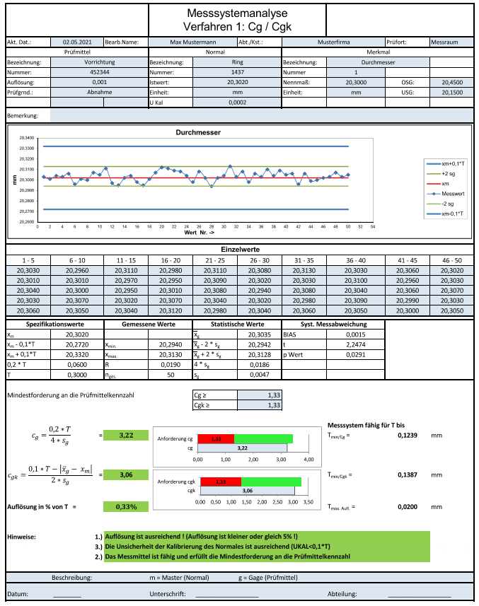
https://www.sixsigmablackbelt.de/msa-messsystemanalyse-messmittelfaehigkeit/

M_MSA2
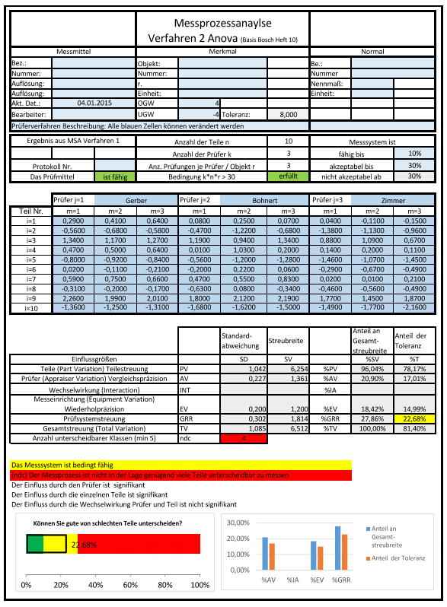
https://www.sixsigmablackbelt.de/msa-messsystemanalyse-messmittelfaehigkeit/

M_Maschinenfaehigkeit
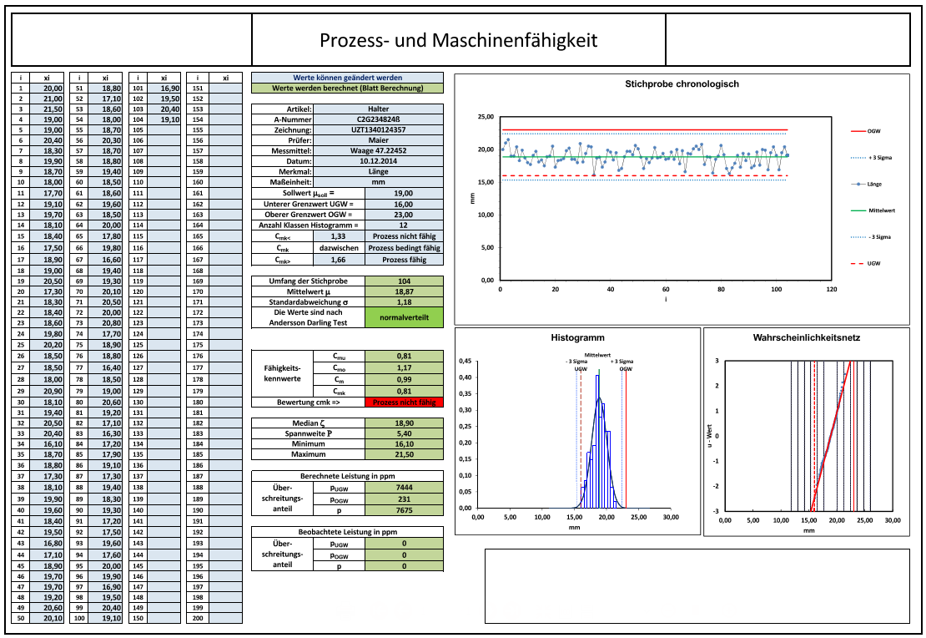
https://www.sixsigmablackbelt.de/prozessfaehigkeit-und-maschinenfaehigkeit/

M_Prozessfähigkeit
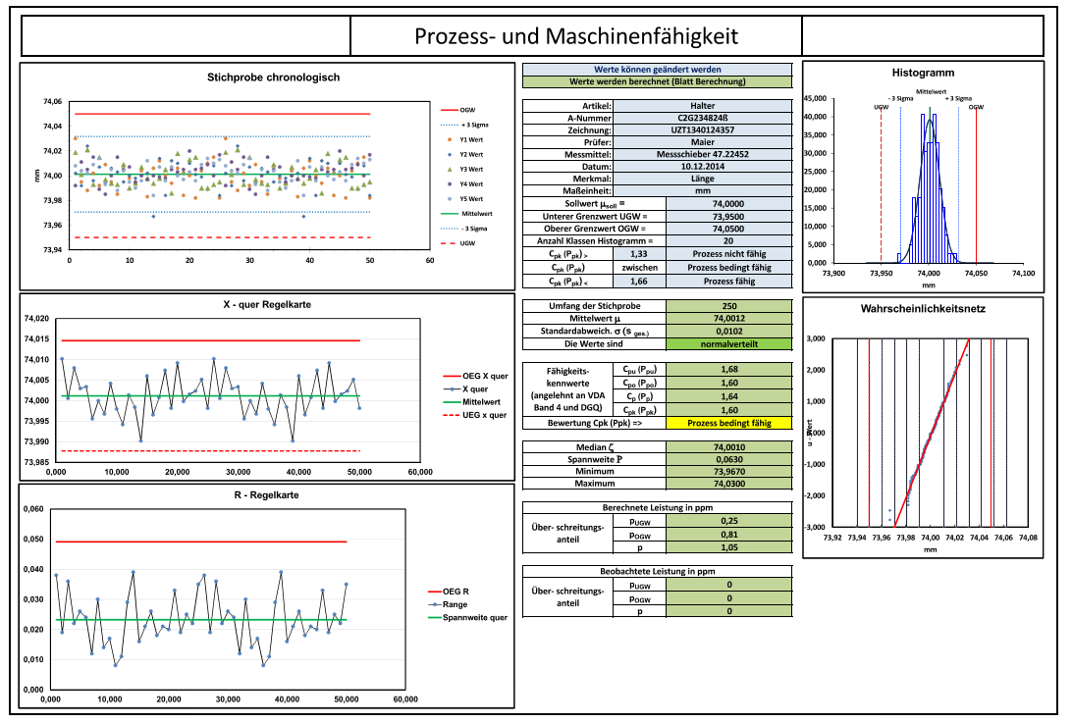
https://www.sixsigmablackbelt.de/prozessfaehigkeit-und-maschinenfaehigkeit/

A_Ishikawa
Start
Methode
Maschine
Mensch
Tagschicht

Schicht
Nachtschicht
Stundenlohn
Entlohnung

Seefracht
Prämie

Transportweg
Umreifungs-maschine
Ausbildung

Luftfracht

Was ist die Ursache für die Transportschäden bei unseren Versandpaketen?

Messverfahren
Feuchtigkeit

Kälte
Messung objektiv?

Material
Umwelt
Messung

A_Ishikawa_Loesungen_Checkliste
Start
Strukturierte Ideenfindung nach Erstellung des Ishikawa Diagramms
 | Mehr Ideen auf www.sixsigmablackbelt.de/ishikawa-diagramm/

Mensch
 | · Können wir uns besser ausbilden, indem was wir tun?
 | · Können wir unterneinander besser kommunizieren?
 | · Können wir die Einführung von neuen oder temporären Mitarbeitern verbessern?
 | · Können wir Menschen ohne Probleme jemanden an die Hand geben, der direkt für den Job verantwortlich ist?
 | · Können wir effektiv Arbeit teilen, wenn wir überlastet sind?
 | ………

Maschine
 | · Können wir die Bearbeitungsmethode verbessern?
 | · Können wir die effektive Nutzung von Maschinen, Computern und anderen Einrichtungen zu verbessern?
 | · Können wir Maschinen benutzen, um die Arbeit zu machen?
 | · Können wir die Maschinen richtig instandhalten?
 | · Können wir Maschinen modifizieren, verbessern oder erneuern um die Leistung der Maschinen zu verbessern?
 | ………

Methoden
 | · Können wir Arbeitsplätze, Materialien, Teile, etc. vereinfachen, kombinieren oder eliminieren?
 | · Können wir die redundante Arbeit, die an mehreren Standorten durchgeführt wird, beseitigen?
 | · Können wir es das erste Mal richtig machen?
 | · Können wir die Standards besser klären und die Ausnahme entsprechend behandeln?
 | · Können wir die Arbeitsmethode ändern?
 | · Können wir die Verwendung von Standardarbeitsvorgägngen so verbessern, dass sie einfach zu befolgen sind?
 | · Können wir die Trainingsmethode verbessern?
 | ………

Material
 | · Können wir die effektive Nutzung von Ressourcen, wie Materialien, Supportleistungen und Arbeitskraft verbessern?
 | · Können wir unnötige Abfälle in der Produktion vermeiden?
 | · Können wir Schrott und Nacharbeit reduzieren?
 | · Können wir eine effektive Verwendung von Materialien finden, z. B. Öl, Luft, Dampf, Papier, Handschuhe und andere Verbrauchsmaterialien?
 | · Können wir Beschriftung, Farbcodierung und Markierungssysteme effektiv verwenden?
 | ………

Messung (Information)
 | · Können wir die Organisation von Informationen verbessern, um besser zu kommunizieren?
 | · Sind wir sicher, welche Information wir benötigen und ob wir sie haben?
 | · Können wir das Berichtswesen verbessern?
 | · Können wir das EDV - System optimal nutzen?
 | · Können wir die Verwendung von visuellen Hilfsmitteln verbessern?
 | · Können wir das Verfahren der Informationsbeschaffung verbessern?
 | · Können wir die Anzahl der Berichte reduzieren?
 | · Können wir vermeiden, unnötiges Papier zu erzeugen?
 | · Kann manuelles Reporting besser sein als mit dem Computer?
 | · Können wir den Benutzern (Kunden) eines Berichts helfen, die Informationen besser zu nutzen?
 | ………

Umwelt
 | · Können wir die Beleuchtung, Luft, Temperatur, Lärm, Staub, Gas, schlechten Geruch, oder andere Arbeitsbedingungen verbessern?
 | · Können wir die Einhaltung der Arbeits- und Sicherheitsvorschriften verbessern?
 | · Können wir die technische und persönliche Schutzausrüstung verbessern?

A_Boxplot
Start

Boxplot Durchlaufzeit
Durchlaufzeit | März | April
Minimum | 23.0 | 18.4
Q1 | 45.1 | 26.7
Median | 50.5 | 42.0
Q3 | 63.7 | 50.5
Maximum | 94.7 | 92.1

Q1-Minimum | 22.1 | 8.3
Q1 | 45.1 | 26.7
Median-Q1 | 5.4 | 15.3
Q3-Median | 13.2 | 8.4
Maximum-Q3 | 31.0 | 41.7

laufende Nummer | März | April
1 | 69.9 | 55.6
2 | 49.1 | 26.9
3 | 55.4 | 26.4
4 | 46.5 | 30.9
5 | 50.2 | 25.9
6 | 64.2 | 24.2
7 | 64.2 | 30.4
8 | 63.3 | 28.9
9 | 63.3 | 21.8
10 | 53.5 | 24.7
11 | 23.0 | 23.9
12 | 23.0 | 24.6
13 | 71.1 | 73.2
14 | 92.7 | 73.2
15 | 55.7 | 73.2
16 | 50.5 | 28.1
17 | 47.5 | 50.9
18 | 47.5 | 20.7
19 | 43.2 | 92.1
20 | 43.2 | 23.6
21 | 50.7 | 19.8
22 | 71.7 | 25.3
23 | 71.3 | 48.6
24 | 71.3 | 26.4
25 | 44.7 | 41.9
26 | 48.1 | 49.1
27 | 51.2 | 70.3
28 | 52.5 | 69.5
29 | 52.3 | 44.5
30 | 52.3 | 69.2
31 | 52.5 | 45.8
32 | 23.1 | 46.1
33 | 23.1 | 41.1
34 | 42.2 | 18.4
35 | 42.2 | 64.9
36 | 64.1 | 41.0
37 | 68.2 | 41.0
38 | 48.3 | 41.0
39 | 48.3 | 47.4
40 | 73.1 | 43.2
41 | 70.5 | 46.7
42 | 94.7 | 41.0
43 | 65.6 | 50.6
44 | 65.6 | 50.3
45 | 45.8 | 26.4
46 | 45.5 | 51.3
47 | 42.1 | 30.5
48 | 40.9 | 50.8
49 | 40.9 | 30.7
50 | 51.7 | 29.0
51 | 51.7 | 24.4
52 | 72.0 | 75.5
53 | 49.8 | 21.7
54 | 49.8 | 42.0
55 | 47.0 | 72.5
56 | 47.0 | 72.5
57 | 51.6 | 47.1
58 | 50.0 | 45.8
59 | 42.7 | 39.9
60 | 42.7 | 45.9
61 | 42.7 | 42.1
62 | 42.7 | 43.3
63 | 63.0 | 43.2
64
65
66
67
68
69
70
71
72
73
74
75
76
77
78
79
80
81
82
83
84
85
86
87
88
89
90
91
92
93
94
95
96
97
98
99
100
101
102
103
104
105
106
107
108
109
110
111
112
113
114
115
116
117
118
119
120
121
122
123
124
125
126
127
128
129
130
131
132
133
134
135
136
137
138
139
140
141
142
143
144
145
146
147
148
149
150
151
152
153
154
155
156
157
158
159
160
161
162
163
164
165
166
167
168
169
170
171
172
173
174
175
176
177
178
179
180
181
182
183
184
185
186
187
188
189
190
191
192
193
194
195
196
197
198
199
200
201
202
203
204
205
206
207
208
209
210
211
212
213
214
215
216
217
218
219
220
221
222
223
224
225
226
227
228
229
230
231
232
233
234
235
236
237
238
239
240
241
242
243
244
245
246
247
248
249
250
251
252
253
254
255
256
257
258
259
260
261
262
263
264
265
266
267
268
269
270
271
272
273
274
275
276
277
278
279
280
281
282
283
284
285
286
287
288
289
290
291
292
293
294
295
296
297
298
299
300
301
302
303
304
305
306
307
308
309
310
311
312
313
314
315
316
317
318
319
320
321
322
323
324
325
326
327
328
329
330
331
332
333
334
335
336
337
338
339
340
341
342
343
344
345
346
347
348
349
350
351
352
353
354
355
356
357
358
359
360
361
362
363
364
365
366
367
368
369
370
371
372
373
374
375
376
377
378
379
380
381
382
383
384
385
386
387
388
389
390
391
392
393
394
395
396
397
398
399
400
401
402
403
404
405
406
407
408
409
410
411
412
413
414
415
416
417
418
419
420
421
422
423
424
425
426
427
428
429
430
431
432
433
434
435
436
437
438
439
440
441
442
443
444
445
446
447
448
449
450
451
452
453
454
455
456
457
458
459
460
461
462
463
464
465
466
467
468
469
470
471
472
473
474
475
476
477
478
479
480
481
482
483
484
485
486
487
488
489
490
491
492
493
494
495
496
497
498
499
500
501
502
503
504
505
506
507
508
509
510
511
512
513
514
515
516
517
518
519
520
521
522
523
524
525
526
527
528
529
530
531
532
533
534
535
536
537
538
539
540
541
542
543
544
545
546
547
548
549
550
551
552
553
554
555
556
557
558
559
560
561
562
563
564
565
566
567
568
569
570
571
572
573
574
575
576
577
578
579
580
581
582
583
584
585
586
587
588
589
590
591
592
593
594
595
596
597
598
599
600
601
602
603
604
605
606
607
608
609
610
611
612
613
614
615
616
617
618
619
620
621
622
623
624
625
626
627
628
629
630
631
632
633
634
635
636
637
638
639
640
641
642
643
644
645
646
647
648
649
650
651
652
653
654
655
656
657
658
659
660
661
662
663
664
665
666
667
668
669
670
671
672
673
674
675
676
677
678
679
680
681
682
683
684
685
686
687
688
689
690
691
692
693
694
695
696
697
698
699
700
701
702
703
704
705
706
707
708
709
710
711
712
713
714
715
716
717
718
719
720
721
722
723
724
725
726
727
728
729
730
731
732
733
734
735
736
737
738
739
740
741
742
743
744
745
746
747
748
749
750
751
752
753
754
755
756
757
758
759
760
761
762
763
764
765
766
767
768
769
770
771
772
773
774
775
776
777
778
779
780
781
782
783
784
785
786
787
788
789
790
791
792
793
794
795
796
797
798
799
800
801
802
803
804
805
806
807
808
809
810
811
812
813
814
815
816
817
818
819
820
821
822
823
824
825
826
827
828

A_Histogramm
Start
 |  | Histogramm |  |  |  |  |  |  |  | Das Kennwort für das Aufheben des Blattschutzes erhalten Sie kostenlos hier

i | xi |  | Merkmal: | Länge |  | Zellen sind veränderbar
1 | 20.000 |  | Maßeinheit: | mm
2 | 21.000 |  | Sollwert msoll = | 18.00
3 | 21.500 |  | Unterer Grenzwert UGW = | 15.00
4 | 19.000 |  | Oberer Grenzwert OGW = | 23.00 |  | Homepage:
5 | 19.000 |  | Anzahl Klassen= | 10 |  | www.sixsigmablackbelt.de
6 | 20.400 |  | Umfang der Stichprobe | 104
7 | 18.300 |  | Mittelwert m | 18.87 |  | E-Mail an roland.schnurr@sixsigmablackbelt.de
8 | 19.900 |  | Standardabweichung s | 1.18
9 | 18.700 |  | Median z | 18.90 |  | Literatur:
10 | 18.000 |  | Spannweite R | 5.40 |  | Statistik von Kopf bis Fuss
11 | 17.700 |  | Minimum | 16.10 |  | Tools im Problemlösungsprozess
12 | 19.100 |  | Maximum | 21.50 |  | SPC - Statistische Prozesskontrolle: Eine praktische Einführung in SPC
Histogramm
13 | 19.700
14 | 18.100
15 | 18.400
16 | 17.500
17 | 18.900
18 | 19.000
19 | 20.500
20 | 17.300
21 | 18.300
22 | 18.400
23 | 18.600
24 | 19.800
25 | 20.200
26 | 18.500
27 | 18.500
28 | 18.000
29 | 20.900
30 | 18.100
31 | 19.400
32 | 20.500
33 | 20.400
34 | 16.100
35 | 18.700
36 | 18.800
37 | 17.300
38 | 18.100
39 | 19.900
40 | 19.600
41 | 18.400
42 | 19.500
43 | 16.800
44 | 17.100
45 | 18.900
46 | 19.700
47 | 19.700
48 | 19.200
49 | 20.600
50 | 20.100
51 | 18.800
52 | 17.100
53 | 18.600
54 | 18.000 |  | Histogramm Messwerte
55 | 18.700 |  | Anzahl Klassen Histogramm | 10
56 | 20.300 |  | Nummer | Untere | Obere |  |  | Absolute | Relative |  |  | Häufig-
57 | 18.700 |  | der | Klassen- | Klassen- | Klassen- | Klassen- | Summen- | Summen- | Absolute | Relative | keits-
58 | 18.800 |  | Klasse | grenze | grenze | mitte | breite | häufigkeit | häufigkeit | Häufigkeit | Häufigkeit | dichte
59 | 19.400 |  | j | UKGj | OKGj | xj´ | wj | G(OKGj) | H(OKGj) | nj | hj | h(x)
60 | 18.500 |  | 1 | 16.1000 | 16.6400 | 16.3700 | 0.54000 | 4 | 3.8% | 4 | 3.8% | 0.07
61 | 18.600 |  | 2 | 16.6400 | 17.1800 | 16.9100 | 0.54000 | 10 | 9.6% | 6 | 5.8% | 0.11
62 | 19.600 |  | 3 | 17.1800 | 17.7200 | 17.4500 | 0.54000 | 20 | 19.2% | 10 | 9.6% | 0.18
63 | 18.500 |  | 4 | 17.7200 | 18.2600 | 17.9900 | 0.54000 | 28 | 26.9% | 8 | 7.7% | 0.14
64 | 20.000 |  | 5 | 18.2600 | 18.8000 | 18.5300 | 0.54000 | 50 | 48.1% | 22 | 21.2% | 0.39
65 | 17.800 |  | 6 | 18.8000 | 19.3400 | 19.0700 | 0.54000 | 65 | 62.5% | 15 | 14.4% | 0.27
66 | 19.800 |  | 7 | 19.3400 | 19.8800 | 19.6100 | 0.54000 | 80 | 76.9% | 15 | 14.4% | 0.27
67 | 16.600 |  | 8 | 19.8800 | 20.4200 | 20.1500 | 0.54000 | 95 | 91.3% | 15 | 14.4% | 0.27
68 | 19.400 |  | 9 | 20.4200 | 20.9600 | 20.6900 | 0.54000 | 102 | 98.1% | 7 | 6.7% | 0.12
69 | 19.300 |  | 10 | 20.9600 | 21.5000 | 21.2300 | 0.54000 | 104 | 100.0% | 2 | 1.9% | 0.04
70 | 20.100 |  | 11 | 20.9600 | 21.5000 | 21.2300 | 0.54000 | 104 | 100.0% | 0 | 0.0% | 0.00
71 | 20.500 |  | 12 | 20.9600 | 21.5000 | 21.2300 | 0.54000 | 104 | 100.0% | 0 | 0.0% | 0.00
72 | 20.000 |  | 13 | 20.9600 | 21.5000 | 21.2300 | 0.54000 | 104 | 100.0% | 0 | 0.0% | 0.00
73 | 20.800 |  | 14 | 20.9600 | 21.5000 | 21.2300 | 0.54000 | 104 | 100.0% | 0 | 0.0% | 0.00
74 | 17.700 |  | 15 | 20.9600 | 21.5000 | 21.2300 | 0.54000 | 104 | 100.0% | 0 | 0.0% | 0.00
75 | 18.900 |  | 16 | 20.9600 | 21.5000 | 21.2300 | 0.54000 | 104 | 100.0% | 0 | 0.0% | 0.00
76 | 18.800 |  | 17 | 20.9600 | 21.5000 | 21.2300 | 0.54000 | 104 | 100.0% | 0 | 0.0% | 0.00
77 | 16.400 |  | 18 | 20.9600 | 21.5000 | 21.2300 | 0.54000 | 104 | 100.0% | 0 | 0.0% | 0.00
78 | 18.500 |  | 19 | 20.9600 | 21.5000 | 21.2300 | 0.54000 | 104 | 100.0% | 0 | 0.0% | 0.00
79 | 19.000 |  | 20 | 20.9600 | 21.5000 | 21.2300 | 0.54000 | 104 | 100.0% | 0 | 0.0% | 0.00
80 | 20.600
81 | 19.200
82 | 17.100 |  | Histogramm Normalverteilung |  |  |  | Diagramm
83 | 16.300 |  | 1.1 | 11.09 | 0.00 |  | OGW | 23.0000 | 0.41
84 | 17.200 |  | 1 | 12.39 | 0.00 |  | UGW | 15.0000 | 0.41
85 | 17.900 |  | 0.9 | 13.57 | 0.00 |  | + 3 Sigma | 22.4084 | 0.41
86 | 19.100 |  | 0.8 | 14.63 | 0.00 |  | - 3 Sigma | 15.3339 | 0.41
87 | 17.300 |  | 0.7 | 15.57 | 0.01 |  | Mittelwert | 18.8712 | 0.41
88 | 19.400 |  | 0.6 | 16.40 | 0.04 |  | Sollwert | 18.0000 | 0.41
89 | 18.300 |  | 0.5 | 17.10 | 0.11
90 | 19.300 |  | 0.4 | 17.69 | 0.21
91 | 17.200 |  | 0.3 | 18.16 | 0.28
92 | 17.500 |  | 0.2 | 18.52 | 0.32
93 | 19.600 |  | 0.1 | 18.75 | 0.34
94 | 17.600 |  | 0 | 18.87 | 0.34
95 | 20.000 |  | 0.1 | 18.99 | 0.34
96 | 19.900 |  | 0.2 | 19.22 | 0.32
97 | 16.900 |  | 0.3 | 19.58 | 0.28
98 | 19.500 |  | 0.4 | 20.05 | 0.21
99 | 20.400 |  | 0.5 | 20.64 | 0.11
100 | 19.100 |  | 0.6 | 21.35 | 0.04
101 | 16.900 |  | 0.7 | 22.17 | 0.01
102 | 19.500 |  | 0.8 | 23.12 | 0.00
103 | 20.400 |  | 0.9 | 24.18 | 0.00
104 | 19.100 |  | 1 | 25.36 | 0.00
 |  |  | 1.1 | 26.65 | 0.00

A_Spaghetti
Start
31 m
Datum: |  | Bereich:
Uhrzeit: |  | Erfasser:
 |  |  | Bemerkungen:
 |  |  | Excel ist kein CAD Programm
 |  |  | Für Skizzen ist Excel jedoch gut zu gebrauchen
Werk-zeug-
Lager
Bohr- maschine
02-0040
Bohr- maschine
02-0042
Vormateriallager
Halbfertig-ware
 |  |  | Wenn ich mit Excel skizziere, benütze ich folgende Einstellungen

 |  |  | Zeilenhöhe ca. 0,5 cm
 |  |  | Spaltenbreite: ca. 0,5 cm

 |  |  | Zeilenhöhe: 15 (20 Pixel)
 |  |  | Spaltenbreite: 2,14 (20 Pixel)
 |  |  | Seitenlayout->Ausrichten-> "Am Raster ausrichten" aktiviren
17 m

Dreh- maschine
02-0056
Dreh- maschine
02-0058
Dreh- maschine
02-0060
Entgrat- maschine
02-0073

Notizen:

Quelle: | www.sixsigmablackbelt.de
Literatur: | WPM - Wertstromorientiertes Prozessmanagement: - Effizienz steigern - Verschwendung reduzieren - Abläufe optimieren
 | Wertstromdesign
 | Sehen Lernen: Mit Wertstromdesign die Wertschöpfung erhöhen und Verschwendung beseitigen

A_Wasserfall
Start
Wasserfall - Diagramm / waterfall chart

Analyse
sind Ihre Werte |  | your values
werden berechnet |  | calculated

Name | Begin | Max | Min | Ende | Wert / value
Ergebnis 2013 | 5 | 5 | 5 | 5 | 0
Konsolidierung | 5 | 5 | 20 | 20 | 15
Sondereffekte | 20 | 20 | 24 | 24 | 4
Personal | 24 | 24 | 21 | 21 | -3
Material | 21 | 21 | 16 | 16 | -5
Forschung | 16 | 16 | 14 | 14 | -2
Ergebnis 2014 | 14 | 14 | 14 | 14 | 0

Hilfsmittel: | Excel "Eröffnungs- Höchst- Tiefst- Schlusskurs

Quelle: | http://www.sixsigmablackbelt.de/wasserfall-diagramm-waterfall-chart/

E-Mail | roland.schnurr@sixsigmablackbelt.de

Literatur | Qualitätssicherung für Dummies

Vorteile dieses Digramms zur Erstellung eines Wasserfall - Diagrammes: |  |  |  |  |  | Advantages of this diagram:
Extrem einfach |  |  |  |  |  | Extremely easy
Negative Werte möglich |  |  |  |  |  | Negativ values are possible

Tipp:
Zum Ändern des Abstands zwischen den einzelnen Balken, gehen Sie wie folgt vor:
Markieren Sie das Diagramm
Änderen Sie den Diagrammtyp auf "Gestapelte Säulen"
Markieren Sie eine Datenreihe
Wählen Sie Datenreihe formatieren
Ändern Sie die Abstandsbreite auf 0 %
Ändern Sie den Diagrammtyp auf "Kurs" -> "Eröffnungs- Höchst- Tiefst- Schlusskurs"

L_EPEI
Start

Teil | Täglicher Bedarf | Zykluszeit in min | Bearbeitungszeit in min | Rüstzeit in min |  | Stunden pro Schicht | Schichten | Tägliche Arbeitszeit in h | Tägliche Arbeitszeit in min
Teil A | 70 | 1.82 | 127.40 | 30.00 | Tägliche Arbeitszeit | 7.5 | 2 | 15 | 900
Teil B | 80 | 1.15 | 92.00 | 40.00
Teil C | 90 | 1.77 | 159.30 | 40.00 | Bearbeitungszeit der Teile |  |  |  | 803.40
Teil D | 45 | 1.63 | 73.35 | 35.00
Teil E | 80 | 1.25 | 100.00 | 35.00 | Notwendige Rüstzeit für alle Teile |  |  |  | 252.00
Teil F | 45 | 1.03 | 46.35 | 15.00
Teil G | 50 | 1.16 | 58.00 | 17.00 | Auftragszeit für alle Teile |  |  |  | 1055.40
Teil H | 100 | 1.47 | 147.00 | 40.00
 |  | Summe | 803.40 | 252.00 | EPEI in Tagen |  |  |  | 1.17

Quelle: www.sixsigmablackbelt.de

